BASYCON
 |  |  |  |  |  |  |  |  |  |  |  |  | Ce document Excel est un outil d'aide. Veuillez consulter la documentation pour obtenir des informations techniques ou vous adresser à notre équipe d'ingénieurs. Le donneur d'ordre est responsable de fournir une liste correctement et entièrement remplie.
 |  |  |  | Liste de commande |  |  |  | Notice générale d'introduction |  |  |  | cahier 0
 |  |  |  |  | Edition 11.2025 |  |  | Raccords en porte-à-faux K |  |  |  | cahier 1 | KXL-22 | = valeur standard | = pas d'indication possible / nécessaire
PTS-Système entièrement en acier inox 1.4462 |  |  |  |  | (Sous réserve de modifications) |  |  | Raccords d'efforts tranchants Q |  |  |  | cahier 2 | 32 | = changement par rapport au standard | = indication / valeur manquante
BASYS AG |  |  | Tél. 034 448 23 23 |  |  |  |  | Raccords Mur-Mur WZ, WQ, WM |  |  |  | cahier 3 | K-240056 | = élément spécial, voir fiche technique
Industrie Neuhof 33 |  |  | http://www.basys.ch |  |  |  |  | Raccords d'efforts normaux N, UZ, U |  |  |  | cahier 4 | 0.40 | = hors paramètres standards; consulter notre équipe d'ingénieurs
3422 Kirchberg |  |  | info@basys.ch |  |  |  |  | Raccords de parapets B, U |  |  |  | cahier 5 | XXX | = exécution impossible; consulter notre équipe d'ingénieurs

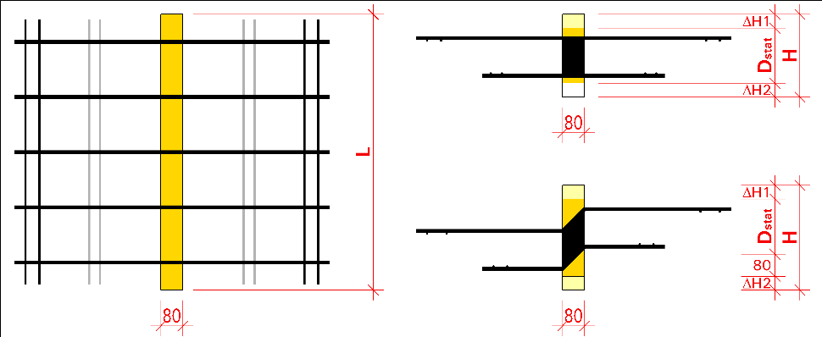
N°: |  |  |  |  |  |  | N° plan: |  |  | Date: |  |  | Types K
Chantier et partie de l'ouvrage:

N°, rue: |  |  |  |  |  |  | Adresse, CP:
Bureau d’ingénieurs: |  |  |  |  |  |  | Adresse de livraison:

 |  |  |  |  |  |  | Délai de livraison:
Responsable: |  |  |  |  |  |  | Commission:
Commande vérifiée le: |  |  |  |  |  |  | Remarques:
Entreprise de construction: |  |  |  |  |  |  | Adresse de facturation:
 |  |  |  |  |  |  | (Marchand d’aciers ou de matériaux)

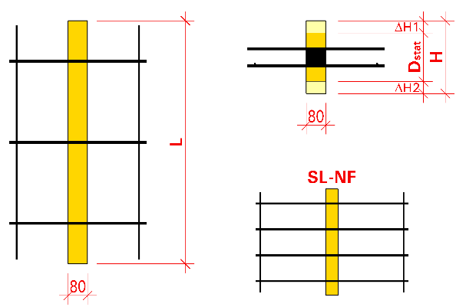
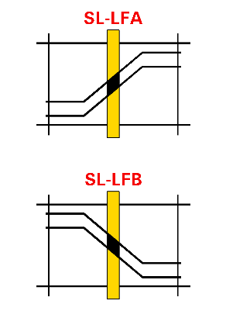
Chef de chantier: |  |  |  |  |  |  |  |  |  |  |  |  | Types Q |  | SeismoLock®
Téléphone chantier:
Cellules en rouge: veuillez adapter ou contacter notre équipe d'ingénieurs. |  |  |  |  |  |  |  |  | Caractéristiques additionnelles
Pos. | Type ou type spécial |  | hauteur d'isolation | Isolation suppl. |  | longueur élément | longeur ancrage | Matériau isolant | SeismoLock® 1LFA / 1LFB 2LFA / 2LFB | FireLock® | OptiLock® | Nombre d'éléments BASYCON
 |  |  |  | (haut) | (bas)
 |  | Dstat | H | DH1 | DH2 | L | lv
 |  | [cm] | [cm] | [cm] | [cm] | [m] | [mm]

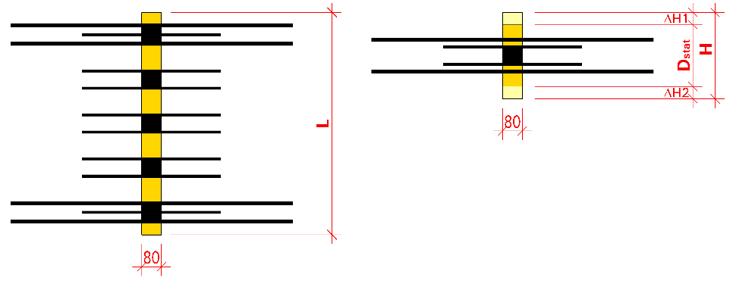
 |  |  |  |  |  |  |  |  |  |  |  |  | Types W

 |  |  |  |  |  |  |  |  |  |  |  |  | Types N et UZ
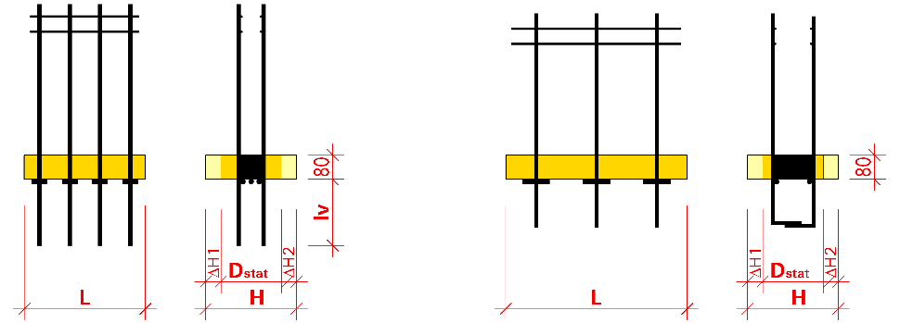

BASYSOL-Eléments d’isolation / Pièces intermédiaires

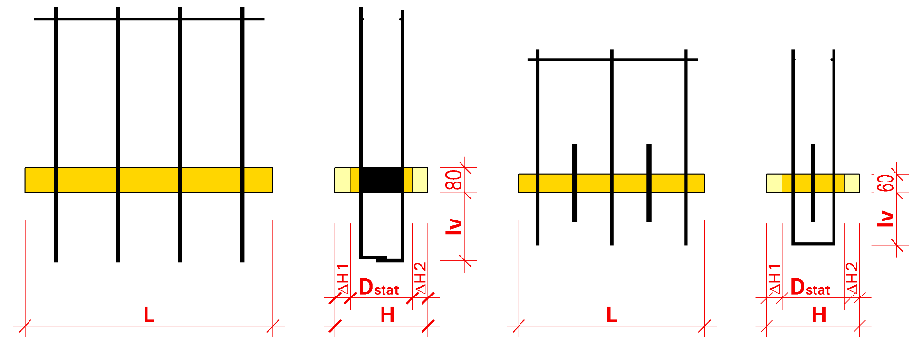
Exemple |  |  |  |  |  |  |  |  |  |  |  |  | Types U et B
1A | KL-45° | - D20 | 28.0 |  |  | 1.00 |  | laine de pierre | LFA | Oui |  | 4
2 | ULH | - D20 | 24.0 | +2.5 | +1.5 | 0.80 | 225 | Styrodur |  |  |  | 2
3 | K-240056 | Geometrie et propriété des éléments spéciaux sont définis sur une fiche technique. |  |  |  |  |  |  |  |  |  | 2
* liste de commande comme document de preuve de conformité avec la protection incendie: Attestation d'utilisation AEAI n° 26270
Exécutions spéciales, remarques

Commande reçue le: |  |  |  |  |  |  |  |  | Enregistrée par:

